概览图
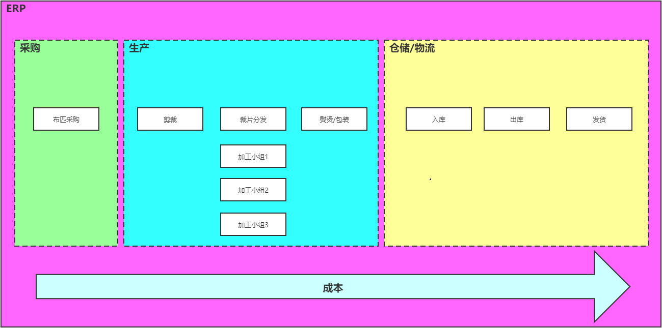

订单管理
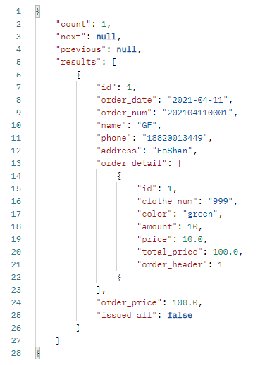
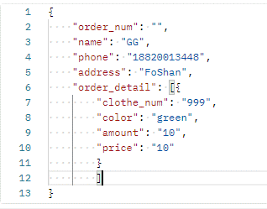
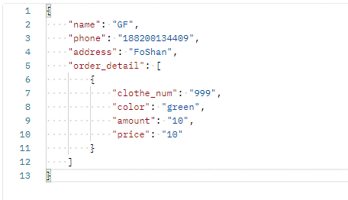
 |  |  |  |  |  |  |  |  |  |  |  |  |  |  |  |  |  | 订单日期 | 默认今天
 |  |  |  |  |  |  |  |  |  |  |  |  |  |  |  |  |  | 姓名 | 打姓可以出名字 |  |  |  |  |  |  |  | { |  |  |  |  | 创建订单 | 修改订单 | {
 |  |  |  |  |  |  |  |  |  |  |  |  |  |  |  |  |  | 电话 | 非必须 |  |  |  |  |  |  |  | "name": "GF", |  |  |  |  |  |  | "id": 5,
 |  |  |  |  |  |  |  |  |  |  |  |  |  |  |  |  |  | 地址 | 非必须 |  |  |  |  |  |  |  | "phone": "18820013449", |  |  |  |  |  |  | "order_date": "2021-04-11",
 |  |  |  |  |  |  |  |  |  |  |  |  |  |  |  |  |  | 款号 | 颜色 | 数量 | 单价 |  |  |  |  |  | "address": "FoShan", |  |  |  |  |  |  | "order_num": "202104110001",
 |  |  |  |  |  |  |  |  |  |  |  |  |  |  |  |  |  |  |  |  |  |  |  |  |  |  | "order_detail": [ |  |  |  |  |  |  | "name": "GK",
Sophon ERP管理系统 V1 |  |  |  |  |  |  |  |  |  |  |  |  |  |  |  |  |  |  |  |  |  |  |  |  |  |  | { |  |  |  |  |  |  | "phone": "18820013448",
 |  |  |  |  |  |  |  |  |  |  |  |  |  |  |  |  |  |  |  |  |  |  |  |  |  |  | "clothe_num": "999", |  |  |  |  |  |  | "address": "FoShan",
 |  |  | 订单列表（这是lable） |  |  |  |  |  |  |  |  |  |  |  |  |  |  |  |  |  |  |  |  |  |  |  | "color": "green", |  |  |  |  |  |  | "order_detail": [
 |  |  | 订单日期： |  | 客户姓名： |  | 客户电话： |  |  | 是否发货： | check box |  |  | 查询按钮 |  |  |  |  |  |  |  |  |  |  |  |  | "amount": "10", |  |  |  |  |  |  | {
 | 客户管理 |  |  |  |  |  |  |  |  |  |  |  |  |  |  |  |  |  |  |  |  |  |  |  |  |  | "price": "10" |  |  |  |  |  |  | "id": 5,
 |  | 客户列表 | ID | 订单日期 | 姓名 | 款号 | 颜色 | 数量 | 单价 | 总价 | 客户电话 |  | 全部发货？ | 添加新订单（按钮） |  |  |  |  |  |  |  |  |  |  |  |  | } |  |  |  |  |  |  | "clothe_num": "999",
 |  |  |  |  |  |  |  |  |  |  |  |  | Y/N |  |  |  |  |  |  |  |  |  |  |  |  |  | ] |  |  |  |  |  |  | "color": "green",
 | 销售管理 |  |  |  |  |  |  |  |  |  |  |  |  | 修改按钮 | 删除按钮 | 发货按钮 |  |  |  | 确认 | 取消 |  |  |  |  |  | } |  |  |  |  |  |  | "amount": 20,
 |  | 订单列表 |  |  |  |  |  |  |  |  |  |  |  |  |  |  |  |  |  |  |  |  |  |  |  |  |  |  |  | 要注意发送请求时，json的格式一定要和截图一样，如果用postman可以的点一下beautify |  |  |  | "price": 10.0,
 |  |  |  |  |  |  |  |  |  |  |  |  |  |  |  |  |  |  |  |  |  |  |  |  |  |  |  |  |  |  |  |  |  | "total_price": 100.0,
 |  |  |  |  |  |  |  |  |  |  |  |  |  |  |  |  | ID | 订单日期 | 订单号 | 姓名 | 款号 | 颜色 | 数量 | 单价 | 总价 | 订单总价 | 客户电话 | 全部发货？ |  |  |  |  |  | "order_header": 5
 | 仓储管理 |  |  |  |  |  |  |  |  |  |  |  |  |  |  |  | 1 | 2021-03-14 | 202103180001 | 张三 | 998 | red | 10 | 10 | 100 | 200 | 18820013443 | N |  |  |  |  |  | }
 |  | 库存列表 |  |  |  |  |  |  |  |  |  |  |  |  |  |  |  |  |  |  | 999 | green | 10 | 10 | 100 |  |  |  |  |  |  |  |  | ]
 |  | 入库列表 |  |  |  |  |  |  |  |  |  |  |  |  |  |  |  |  |  |  |  |  |  |  |  |  |  |  |  |  |  |  |  | }
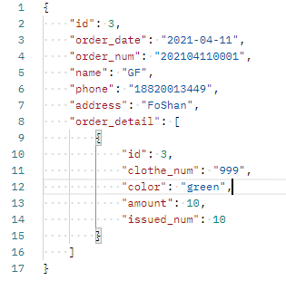
 |  | 出库列表（待定，先做上，但是没有数据） |  |  |  |  |  |  |  |  |  |  |  |  |  |  |  |  |  |  |  |  |  |  | 发货请求时的参数： |  | {
 | 产品管理 |  |  |  |  |  |  |  |  |  |  |  |  |  |  |  |  | 订单日期 | 2021-03-14 |  |  |  |  |  |  |  | "id": 3,
 |  | 产品列表（待定，先做上，但是没有数据） |  |  |  |  |  |  |  |  |  |  |  |  |  |  |  | 订单号 | '202103180001 |  |  |  |  |  |  |  | "order_date": "2021-04-11", |  |  |  | JWT认证：
 | Dashboard |  |  |  |  |  |  |  |  |  |  |  |  |  |  |  |  | 姓名 | 张三 |  |  |  |  |  |  |  | "order_num": "202104110001",
 |  | 待开发 |  |  |  |  |  |  |  |  |  |  |  |  |  |  |  | 电话 | 18820013443 |  |  |  |  |  |  |  | "name": "GF",
 |  |  |  |  |  |  |  |  |  |  |  |  |  |  |  |  |  | 地址 | 非必须 |  |  |  |  |  |  |  | "phone": "18820013449",
 |  |  |  |  |  |  |  |  |  |  |  |  |  |  |  |  |  | 款号 | 颜色 | 数量 | 发货 |  |  |  |  |  | "address": "FoShan",
 |  |  |  |  |  |  |  |  |  |  |  |  |  |  |  |  |  | 998 | red | 10 | 9 |  |  |  |  |  | "order_detail": [
 |  |  |  |  |  |  |  |  |  |  |  |  |  |  |  |  |  | 999 | green | 10 | 8 |  |  |  |  |  | {
 |  |  |  |  |  |  |  |  |  |  |  |  |  |  |  |  |  |  |  |  |  |  |  |  |  |  | "id": 3,
 |  |  |  |  |  |  |  |  |  |  |  |  |  |  |  |  |  |  |  |  |  |  |  |  |  |  | "clothe_num": "999",
 |  |  |  |  |  |  |  |  |  |  |  |  |  |  |  |  |  |  |  |  | 确认 | 取消 |  |  |  |  | "color": "green",
 |  |  |  |  |  |  |  |  |  |  |  |  |  |  |  |  |  |  |  |  |  |  |  |  |  |  | "amount": 10,
 |  |  |  |  |  |  |  |  |  | 上一页 | 1， 2， 3， | 4， 5， 6 | 下一页 |  |  |  |  | 客户列表： |  |  |  |  |  |  |  |  | "issued_num": 10
 |  |  |  |  |  |  |  |  |  |  |  |  |  |  |  |  |  |  | 姓名 | 地址 | 电话 |  |  | 客户对订单一对多：一个客户可以有多个订单 |  |  | }
 |  |  |  |  |  |  |  |  |  |  |  |  |  |  |  |  |  |  |  |  |  |  |  |  |  |  | ]
 |  |  |  |  |  |  |  |  |  |  |  |  |  |  |  |  |  |  |  |  |  |  |  |  |  |  | }

 |  |  |  |  |  |  |  |  |  |  |  |  |  |  |  |  |  | 订单列表：
 |  |  |  |  |  |  |  |  |  |  |  |  |  |  |  |  |  |  | 订单日期 | 订单号 | 客户 | 订单总价 | 全部发货 | 部分发货 |  |  |  |  | 订单对订单详情一对一：一个订单有一个订单详情
 |  |  |  |  |  |  |  |  |  |  |  |  |  |  |  |  |  |  |  |  |  |  |  |  |  |  | 订单号的设计规则：202103180001 --> 年月日+自增号码

 |  |  |  |  |  |  |  |  |  |  |  |  |  |  |  |  |  | 订单详情：
 |  |  |  |  |  |  |  |  |  |  |  |  |  | ：-->全发货 -->全部发货 Y 完成 |  |  |  |  | 款号 | 颜色 | 数量 | 单价 | 总价 | 发货 | 欠货
 |  |  |  |  |  |  |  |  |  |  |  | 创建订单 -->发货
 |  |  |  |  |  |  |  |  |  |  |  |  |  | ：-->部分发货--> 部分发货 Y --> 出库列表汇总

 |  |  |  |  |  |  |  |  |  |  |  |  |  |  |  |  |  | 发货表：
 |  |  |  |  |  |  |  |  |  |  |  |  |  |  |  |  |  |  |  |  |  |  |  | 订单对发货一对多：一张订单可以发多次货
 |  |  |  |  |  |  |  |  |  |  |  |  |  |  |  |  |  |  |  |  |  |  |  | 修正： 订单对发货时一对一，一张订单对应一条发货记录

 |  |  |  |  |  |  |  |  |  |  |  |  |  |  |  |  |  | Delete
 |  |  |  |  |  |  |  |  |  |  |  |  |  |  |  |  |  | 订单日期：
 |  |  |  |  |  |  |  |  |  |  |  |  |  |  |  |  |  |  | 日期 | 订单 |  | 日期对订单一对多：一个日期对应多张订单

 |  |  |  |  |  |  |  |  |  |  |  |  |  |  |  |  |  | 取数逻辑：
 |  |  |  |  |  |  |  |  |  |  |  |  |  |  |  |  |  |  | 1. 先在订单日期表里面取到所有的日期
 |  |  |  |  |  |  |  |  |  |  |  |  |  |  |  |  |  |  | 2. 在订单列表中，按照日期查出所有的订单
 |  |  |  |  |  |  |  |  |  |  |  |  |  |  |  |  |  |  | 3. 将第二步查到的结果按照客户姓名分类

 |  |  |  |  |  |  |  |  |  |  |  |  |  |  |  |  |  | 1. 如果构造序列化器？

出库列表Not Hide
Sophon ERP管理系统 V1

 |  |  | 订单列表（这是lable）
 |  |  | 订单日期： |  | 客户姓名： |  | 客户电话： |  | 全部发货： | check box | 部分发货 |  | 查询按钮 |  | ID | 订单日期 | 订单号 | 姓名 | 款号 | 颜色 | 数量 | 已发货 | 欠货 | 全部发货？ | 部分发货？ | 客户电话 | 客户地址
 | 客户管理 |  |  |  |  |  |  |  |  |  |  |  |  |  | 1 | 2021-03-14 | 202103180001 | 张三 | 998 | red | 10 | 10 | 0 | Y | N | 18820013443 | Foshan
 |  | 客户列表 | ID | 订单日期 | 姓名 | 款号 | 颜色 | 数量 | 客户电话 |  | 全部发货？ | 部分发货？ |  |  |  |  |  |  | 999 | green | 10 | 10 | 0
 |  |  |  |  |  |  |  |  |  |  | Y/N
 | 销售管理 |  |  |  |  |  |  |  |  |  |  |  | 修改按钮 | 删除按钮
 |  | 订单列表

 |  |  |  |  |  |  |  |  |  |  |  |  |  |  | ID | 订单日期 | 订单号 | 姓名 | 款号 | 颜色 | 数量 | 已发货 | 欠货 | 全部发货？ | 部分发货？ | 客户电话 | 客户地址
 | 仓储管理 |  |  |  |  |  |  |  |  |  |  |  |  |  | 1 | 2021-03-14 | 202103180001 | 张三 | 998 | red | 10 | 4 | 6 | N | Y | 18820013443 | Foshan
 |  | 库存列表 |  |  |  |  |  |  |  |  |  |  |  |  |  |  |  |  | 999 | green | 10 | 5 | 5
 |  | 入库列表
 |  | 出库列表（待定，先做上，但是没有数据）
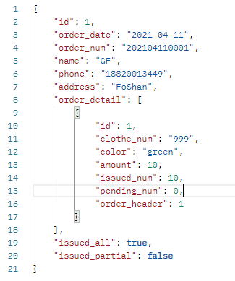
 | 产品管理
 |  | 产品列表（待定，先做上，但是没有数据）
 | Dashboard
 |  | 待开发

 |  |  |  |  |  |  |  |  | 上一页 | 1， 2， 3， | 4， 5， 6 | 下一页

现有问题
